DAF
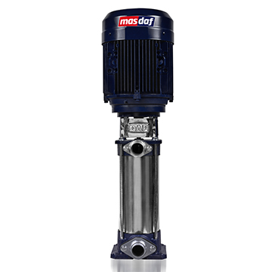
DAF - вертикальные многоступенчатые насосы
 |  | Температура 0 - 60 °C
Модель насоса | Розница (€) | Давление до 16 бар
DAF 3000-6 0,75 kW 3000 d/d | € 711 | Рабочие колеса - Норил
DAF 3000-7 0,75 kW 3000 d/d | € 725
DAF 3000-8 1,1 kW 3000 d/d | € 771
DAF 3000-9 1,1 kW 3000 d/d | € 783
DAF 3000-10 1,1 kW 3000 d/d | € 798
DAF 3000-11 1,5 kW 3000 d/d | € 917
DAF 3000-12 1,5 kW 3000 d/d | € 930
DAF 6000-5 2,2 kW 3000 d/d | € 996
DAF 6000-6 2,2 kW 3000 d/d | € 1,017
DAF 6000-7 2,2 kW 3000 d/d | € 1,040
DAF 6000-8 3 kW 3000 d/d | € 1,223
DAF 6000-9 3 kW 3000 d/d | € 1,244
DAF 6000-10 3 kW 3000 d/d | € 1,269
DAF 9000-4 3 kW 3000 d/d | € 1,310
DAF 9000-5 4 kW 3000 d/d | € 1,536
DAF 9000-6 5,5 kW 3000 d/d | € 1,815
DAF 9000-7 5,5 kW 3000 d/d | € 1,847
DAF 9000-8 7,5 kW 3000 d/d | € 2,283
DAF 5000-4 3 kW 3000 d/d | € 1,494
DAF 5000-5 4 kW 3000 d/d | € 1,739
DAF 5000-6 5,5 kW 3000 d/d | € 2,037
DAF 5000-7 7,5 kW 3000 d/d | € 2,474
DAF 5000-8 11 kW 3000 d/d | € 3,023
DAF 5000-9 11 kW 3000 d/d | € 3,072
DAF 5000-10 11 kW 3000 d/d | € 3,122
DAF 5000A-3 4 kW 3000 d/d | € 1,640
DAF 5000A-4 5,5 kW 3000 d/d | € 1,937
DAF 5000A-5 7,5 kW 3000 d/d | € 2,372
DAF 5000A-6 7,5 kW 3000 d/d | € 2,423
DAF 5000A-7 11 kW 3000 d/d | € 2,972
DAF 5000A-8 11 kW 3000 d/d | € 3,021
DAF 5000B-3 5,5 kW 3000 d/d | € 1,889
DAF 5000B-4 7,5 kW 3000 d/d | € 2,324
DAF 5000B-5 11 kW 3000 d/d | € 2,873
DAF 5000B-6 11 kW 3000 d/d | € 2,925
DAF 5000B-7 15 kW 3000 d/d | € 3,821
DAF 5000B-8 15 kW 3000 d/d | € 3,870
DAF 6500-3 11 kW 3000 d/d | € 3,009
DAF 6500-4 15 kW 3000 d/d | € 3,896
DAF 6500-5 15 kW 3000 d/d | € 3,963
DAF 6500-6 18,5 kW 3000 d/d | € 4,323
DAF 3300-6 1,1 kW 3000 d/d | € 846
DAF 3300-8 1,5 kW 3000 d/d | € 1,001
DAF 3300-10 2,2 kW 3000 d/d | € 1,142
DAF 3300-12 3 kW 3000 d/d | € 1,364
DAF 3200-6 0,75 kW 3000 d/d | € 822
DAF 3200-8 1,1 kW 3000 d/d | € 902
DAF 3200-9 1,5 kW 3000 d/d | € 1,034
DAF 3200-10 1,5 kW 3000 d/d | € 1,062
DAF 3200-11 2,2 kW 3000 d/d | € 1,167
DAF 3200-12 2,2 kW 3000 d/d | € 1,193
DAF 3200-13 3 kW 3000 d/d | € 1,364
DAF 3200-14 3 kW 3000 d/d | € 1,391

Enduro
Enduro - погружные канализационные насосы
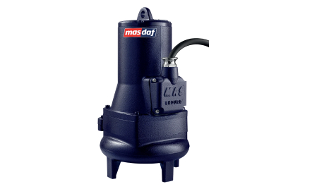
Модель насоса | Розница (€) | Уплотнения | D - двухканальное рабочее колесо
Enduro 1000 d/d |  |  | X - рабочее колесо Vortex
Enduro 200-315 D 18,5 kW 1000 d/d 3K | € 10,530 | EMG1 Q7Q7PGG | PB - насос с измельчителем
Enduro 300-400 D 30 kW 1000 d/d | € 17,402 | EMG1 Q7Q7PGG
Enduro 300-400 D 45 kW 1000 d/d | € 27,939 | EMG1 Q7Q7PGG
Enduro 1500 d/d
Enduro 80-190 D 2,2 kW 1500 d/d | € 2,048 | VGMC-1 VLFLF-STG6
Enduro 80-190 D 3 kW 1500 d/d | € 2,118 | VGMC-1 VLFLF-STG6
Enduro 80-250 D 5,5 kW 1500 d/d | € 3,179 | VGMC-1 VLFLF-STG6
Enduro 80-250 D 7,5 kW 1500 d/d | € 3,981 | VGMC-1 VLFLF-STG6
Enduro 80-250 D 11 kW 1500 d/d | € 4,737 | VGMC-1 VLFLF-STG6
Enduro 80-250 X 7,5 kW 1500 d/d | € 3,918 | VGMC-1 VLFLF-STG6
Enduro 80-250 X 11 kW 1500 d/d | € 4,674 | VGMC-1 VLFLF-STG6
Enduro 80-250 X 15 kW 1500 d/d | € 6,914 | EMG1 Q7Q7PGG
Enduro 80-250 X 18,5 kW 1500 d/d | € 7,061 | EMG1 Q7Q7PGG
Enduro 100-240 D 3 kW 1500 d/d | € 2,436 | VGMC-1 VLFLF-STG6
Enduro 100-240 D 4 kW 1500 d/d | € 2,654 | VGMC-1 VLFLF-STG6
Enduro 100-240 D 5,5 kW 1500 d/d | € 2,895 | VGMC-1 VLFLF-STG6
Enduro 100-240 D 7,5 kW 1500 d/d | € 3,755 | VGMC-1 VLFLF-STG6
Enduro 100-240 X 5,5 kW 1500 d/d | € 2,913 | VGMC-1 VLFLF-STG6
Enduro 100-240 X 7,5 kW 1500 d/d | € 3,716 | VGMC-1 VLFLF-STG6
Enduro 100-250 D 5,5 kW 1500 d/d | € 3,399 | VGMC-1 VLFLF-STG6
Enduro 100-250 D 7,5 kW 1500 d/d | € 4,223 | VGMC-1 VLFLF-STG6
Enduro 100-250 D 11 kW 1500 d/d | € 4,977 | VGMC-1 VLFLF-STG6
Enduro 100-250 D 15 kW 1500 d/d | € 7,254 | EMG1 Q7Q7PGG
Enduro 100-250 X 11 kW 1500 d/d | € 4,845 | VGMC-1 VLFLF-STG6
Enduro 100-250 X 15 kW 1500 d/d | € 7,122 | EMG1 Q7Q7PGG
Enduro 100-250 X 18,5 kW 1500 d/d | € 7,268 | EMG1 Q7Q7PGG
Enduro 100-250 X 22 kW 1500 d/d | € 8,796 | EMG1 Q7Q7PGG
Enduro 100-315 D 11 kW 1500 d/d | € 5,354 | EMG1 Q7Q7PGG
Enduro 100-315 D 15 kW 1500 d/d | € 7,826 | EMG1 Q7Q7PGG
Enduro 100-315 D 18,5 kW 1500 d/d | € 7,971 | EMG1 Q7Q7PGG
Enduro 100-315 D 22 kW 1500 d/d | € 9,338 | EMG1 Q7Q7PGG
Enduro 150-315 D 15 kW 1500 d/d | € 8,453 | EMG1 Q7Q7PGG
Enduro 150-315 D 18,5 kW 1500 d/d | € 8,600 | EMG1 Q7Q7PGG
Enduro 150-315 D 22 kW 1500 d/d | € 9,912 | EMG1 Q7Q7PGG
Enduro 150-315 D 30 kW 1500 d/d | € 11,319 | EMG1 Q7Q7PGG
Enduro 150-315 D 37 kW 1500 d/d | € 12,564 | EMG1 Q7Q7PGG
Enduro 150-315 D 45 kW 1500 d/d | € 16,674 | EMG1 Q7Q7PGG
Enduro 150-315 X 15 kW 1500 d/d | € 8,256 | EMG1 Q7Q7PGG
Enduro 150-315 X 18,5 kW 1500 d/d | € 8,403 | EMG1 Q7Q7PGG
Enduro 150-315 X 22 kW 1500 d/d | € 9,716 | EMG1 Q7Q7PGG
Enduro 150-315 X 30 kW 1500 d/d | € 11,123 | EMG1 Q7Q7PGG
Enduro 150-315 X 37 kW 1500 d/d | € 12,366 | EMG1 Q7Q7PGG
Enduro 200-315 D 30 kW 1500 d/d 2K | € 12,086 | EMG1 Q7Q7PGG
Enduro 200-315 D 37 kW 1500 d/d 3K | € 13,385 | EMG1 Q7Q7PGG
Enduro 200-315 D 45 kW 1500 d/d 3K | € 17,471 | EMG1 Q7Q7PGG
Enduro 200-315 D 55 kW 1500 d/d 3K | € 19,155 | EMG1 Q7Q7PGG
Enduro 300-400 D 90 kW 1500 d/d | € 32,372 | EMG1 Q7Q7PGG
Enduro 300-400 D 110 kW 1500 d/d | € 34,730 | EMG1 Q7Q7PGG
Enduro 300-400 D 132 kW 1500 d/d | € 38,474 | EMG1 Q7Q7PGG
Enduro 3000 d/d
Enduro 50-160 D 1,5 kW 3000 d/d | € 1,545 | VGMC-1 VLFLF-STG6
Enduro 50-160 D 2,2 kW 3000 d/d | € 1,602 | VGMC-1 VLFLF-STG6
Enduro 50-160 D 3 kW 3000 d/d | € 1,889 | VGMC-1 VLFLF-STG6
Enduro 50-160 D 4 kW 3000 d/d | € 1,994 | VGMC-1 VLFLF-STG6
Enduro 50-160 P 1,5 kW 3000 d/d | € 1,631 | VGMC-1 VLFLF-STG6
Enduro 50-160 P 2,2 kW 3000 d/d | € 1,688 | VGMC-1 VLFLF-STG6
Enduro 50-160 P 3 kW 3000 d/d | € 1,979 | VGMC-1 VLFLF-STG6
Enduro 50-160 P 4 kW 3000 d/d | € 2,079 | VGMC-1 VLFLF-STG6
Enduro 50-160 X 1,5 kW 3000 d/d | € 1,572 | VGMC-1 VLFLF-STG6
Enduro 50-160 X 2,2 kW 3000 d/d | € 1,620 | VGMC-1 VLFLF-STG6
Enduro 50-160 X 3 kW 3000 d/d | € 1,907 | VGMC-1 VLFLF-STG6
Enduro 50-160 X 4 kW 3000 d/d | € 2,007 | VGMC-1 VLFLF-STG6
Enduro 50-160 X 5,5 kW 3000 d/d | € 2,303 | VGMC-1 VLFLF-STG6
Enduro 50-200 D 3 kW 3000 d/d | € 2,141 | VGMC-1 VLFLF-STG6
Enduro 50-200 D 4 kW 3000 d/d | € 2,241 | VGMC-1 VLFLF-STG6
Enduro 50-200 D 5,5 kW 3000 d/d | € 2,535 | VGMC-1 VLFLF-STG6
Enduro 50-200 D 7,5 kW 3000 d/d | € 3,183 | VGMC-1 VLFLF-STG6
Enduro 50-200 D 11 kW 3000 d/d | € 3,734 | VGMC-1 VLFLF-STG6
Enduro 50-200 P 4 kW 3000 d/d | € 2,319 | VGMC-1 VLFLF-STG6
Enduro 50-200 P 5,5 kW 3000 d/d | € 2,615 | VGMC-1 VLFLF-STG6
Enduro 50-200 P 7,5 kW 3000 d/d | € 3,251 | VGMC-1 VLFLF-STG6
Enduro 50-200 P 11 kW 3000 d/d | € 3,801 | VGMC-1 VLFLF-STG6
Enduro 80-190 D 3 kW 3000 d/d | € 2,075 | VGMC-1 VLFLF-STG6
Enduro 80-190 D 4 kW 3000 d/d | € 2,175 | VGMC-1 VLFLF-STG6
Enduro 80-190 D 5,5 kW 3000 d/d | € 2,471 | VGMC-1 VLFLF-STG6
Enduro 80-250 D 7,5 kW 3000 d/d | € 3,764 | VGMC-1 VLFLF-STG6
Enduro 80-250 D 11 kW 3000 d/d | € 4,314 | VGMC-1 VLFLF-STG6
Enduro 80-250 D 15 kW 3000 d/d | € 5,976 | EMG1 Q7Q7PGG
Enduro 80-250 D 18,5 kW 3000 d/d | € 6,500 | EMG1 Q7Q7PGG
Enduro 80-250 D 22 kW 3000 d/d | € 7,190 | EMG1 Q7Q7PGG

АТМ-BlackBox
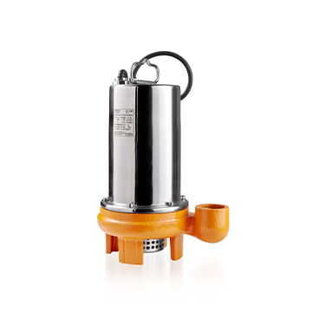
EnduroLite - дренажные насосы

Модель насоса | Розница (€)
EnduroLite 50 Motorlu 0,37 kW 3000 d/d | € 434
EnduroLite 100 Motorlu 0,65 kW 3000 d/d | € 699
EnduroLite 150 Motorlu 1 kW 3000 d/d | € 750
EnduroLite 150F Motorlu 1,1 kW 3000 d/d | € 860
EnduroLite 150S Motorlu 1,1 kW 3000 d/d | € 1,782
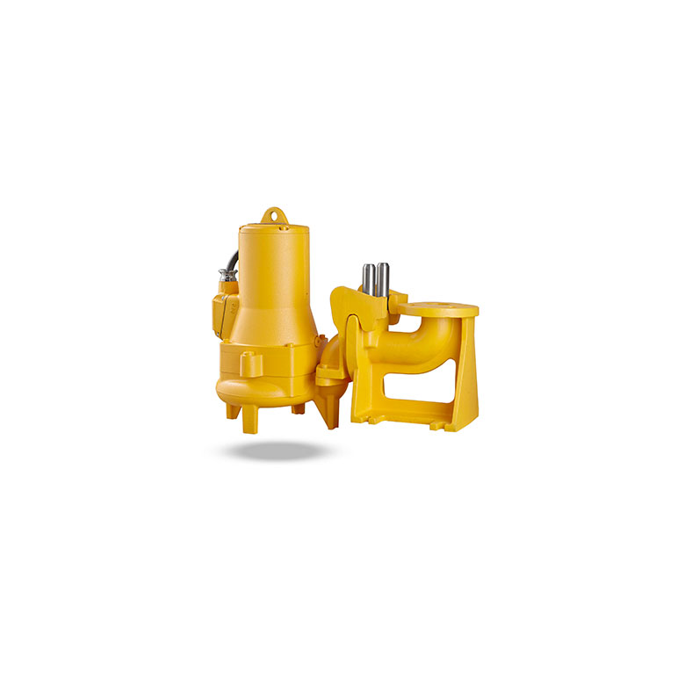
EnduroLite 200S Motorlu 1,35 kW 3000 d/d | € 1,866

Автоматические трубные муфты для Enduro

Модель АТМ | Розница (€)
Kızak Sistemi Enduro DN50 [50-160] | € 488
Kızak Sistemi Enduro DN50 [50-200] | € 461
Kızak Sistemi Enduro DN80 | € 768
Kızak Sistemi Enduro DN100 | € 984
Kızak Sistemi Enduro DN150 | € 1,290
Kızak Sistemi Enduro DN200 | € 2,990
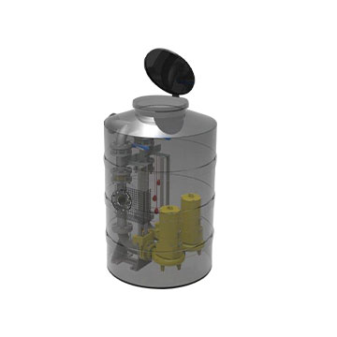
Kızak Sistemi Enduro DN300 | € 4,473

BlackBox - КНС для Enduro

Модель | Розница (€)
BlackBox 500 LT Çift Pompalı [2" Tesisat] (50-160) | € 3,987
BlackBox 1000 LT Çift Pompalı [2" Tesisat] (50-160) | € 5,033
BlackBox 1000 LT Çift Pompalı [2" Tesisat] (50-200) | € 6,866
BlackBox 1000 LT Çift Pompalı [3" Tesisat] (80-190) | € 11,382

EnduroPro
EnduroPro - поверхностные насосы для сточных вод

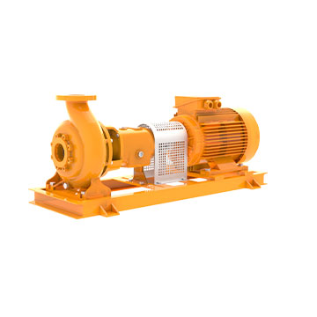
Модель насоса | Розница (€)
EnduroPro 1500 d/d
EnduroPro 80-250 D 5,5 kW 1500 d/d | € 4,217
EnduroPro 80-250 D 7,5 kW 1500 d/d | € 4,476
EnduroPro 80-250 D 11 kW 1500 d/d | € 5,231
EnduroPro 80-250 X 7,5 kW 1500 d/d | € 4,416
EnduroPro 80-250 X 11 kW 1500 d/d | € 5,171
EnduroPro 100-250 D 5,5 kW 1500 d/d | € 4,397
EnduroPro 100-250 D 7,5 kW 1500 d/d | € 4,656
EnduroPro 100-250 D 11 kW 1500 d/d | € 5,379
EnduroPro 100-250 D 15 kW 1500 d/d | € 5,840
EnduroPro 100-250 X 11 kW 1500 d/d | € 5,252
EnduroPro 100-250 X 15 kW 1500 d/d | € 5,712
EnduroPro 100-250 X 18,5 kW 1500 d/d | € 6,111
EnduroPro 100-250 X 22 kW 1500 d/d | € 7,025
EnduroPro 100-315 D 15 kW 1500 d/d | € 6,848
EnduroPro 100-315 D 18,5 kW 1500 d/d | € 7,254
EnduroPro 100-315 D 22 kW 1500 d/d | € 8,171
EnduroPro 100-315 D 30 kW 1500 d/d | € 8,684
EnduroPro 100-315 X 11 kW 1500 d/d | € 6,203
EnduroPro 100-315 X 15 kW 1500 d/d | € 6,663
EnduroPro 100-315 X 18,5 kW 1500 d/d | € 7,071
EnduroPro 100-315 X 22 kW 1500 d/d | € 7,988
EnduroPro 150-315 D 15 kW 1500 d/d | € 7,722
EnduroPro 150-315 D 18,5 kW 1500 d/d | € 8,082
EnduroPro 150-315 D 22 kW 1500 d/d | € 8,997
EnduroPro 150-315 D 30 kW 1500 d/d | € 9,656
EnduroPro 150-315 D 37 kW 1500 d/d | € 10,757
EnduroPro 150-315 X 18,5 kW 1500 d/d | € 7,895
EnduroPro 150-315 X 22 kW 1500 d/d | € 8,808
EnduroPro 150-315 X 30 kW 1500 d/d | € 9,467
EnduroPro 150-315 X 37 kW 1500 d/d | € 10,568
EnduroPro 150-315 X 45 kW 1500 d/d | € 10,599
EnduroPro 150-315 X 55 kW 1500 d/d | € 13,163
EnduroPro 300-315 D 75 kW 1500 d/d | -
EnduroPro 300-315 D 90 kW 1500 d/d | -
EnduroPro 300-315 D 110 kW 1500 d/d | -
EnduroPro 300-315 D 132 kW 1500 d/d | -
EnduroPro 300-315 D 160 kW 1500 d/d | -
EnduroPro 3000 d/d
EnduroPro 80-250 D 11 kW 3000 d/d | € 5,031
EnduroPro 80-250 D 15 kW 3000 d/d | € 5,291
EnduroPro 80-250 D 18,5 kW 3000 d/d | € 5,553
EnduroPro 80-250 D 22 kW 3000 d/d | € 6,359

INM
INM - насосы ин-лайн конструкции

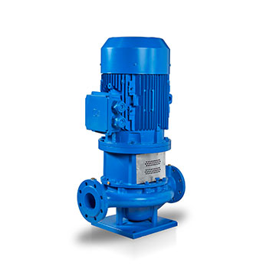
Модель насоса | Розница (€)
INM 1500 d/d |  | Температура -25 - 120 °C
INM 40-125 0,25 kW 1500 d/d | € 860 | Максимальное давление в корпусе - 10 бар
INM 40-125 0,37 kW 1500 d/d | € 881 | Торцевое механическое уплотнение
INM 40-160H 0,25 kW 1500 d/d | € 885
INM 40-160H 0,37 kW 1500 d/d | € 905
INM 40-160H 0,55 kW 1500 d/d | € 1,043
INM 40-160H 0,75 kW 1500 d/d | € 1,061
INM 40-200 0,37 kW 1500 d/d | € 1,094
INM 40-200 0,55 kW 1500 d/d | € 1,145
INM 40-200 0,75 kW 1500 d/d | € 1,164
INM 40-200 1,1 kW 1500 d/d | € 1,233
INM 40-200 1,5 kW 1500 d/d | € 1,343
INM 40-250 0,75 kW 1500 d/d | € 1,490
INM 40-250 1,1 kW 1500 d/d | € 1,559
INM 40-250 1,5 kW 1500 d/d | € 1,668
INM 40-250 2,2 kW 1500 d/d | € 1,889
INM 40-250 3 kW 1500 d/d | € 1,992
INM 50-125 0,37 kW 1500 d/d | € 897
INM 50-125 0,55 kW 1500 d/d | € 983
INM 50-125 0,75 kW 1500 d/d | € 1,002
INM 50-160H 0,37 kW 1500 d/d | € 993
INM 50-160H 0,55 kW 1500 d/d | € 1,130
INM 50-160H 0,75 kW 1500 d/d | € 1,149
INM 50-160H 1,1 kW 1500 d/d | € 1,221
INM 50-160H 1,5 kW 1500 d/d | € 1,331
INM 50-200 0,55 kW 1500 d/d | € 1,146
INM 50-200 0,75 kW 1500 d/d | € 1,164
INM 50-200 1,1 kW 1500 d/d | € 1,235
INM 50-200 1,5 kW 1500 d/d | € 1,344
INM 50-250 0,75 kW 1500 d/d | € 1,352
INM 50-250 1,1 kW 1500 d/d | € 1,424
INM 50-250 1,5 kW 1500 d/d | € 1,535
INM 50-250 2,2 kW 1500 d/d | € 1,715
INM 50-250 3 kW 1500 d/d | € 1,818
INM 65-125 0,37 kW 1500 d/d | € 972
INM 65-125 0,55 kW 1500 d/d | € 1,058
INM 65-125 0,75 kW 1500 d/d | € 1,077
INM 65-160H 0,55 kW 1500 d/d | € 1,173
INM 65-160H 0,75 kW 1500 d/d | € 1,191
INM 65-160H 1,1 kW 1500 d/d | € 1,263
INM 65-160H 1,5 kW 1500 d/d | € 1,374
INM 65-160H 2,2 kW 1500 d/d | € 1,491
INM 65-200 0,55 kW 1500 d/d | € 1,236
INM 65-200 0,75 kW 1500 d/d | € 1,254
INM 65-200 1,1 kW 1500 d/d | € 1,323
INM 65-200 1,5 kW 1500 d/d | € 1,434
INM 65-200 2,2 kW 1500 d/d | € 1,743
INM 65-200 3 kW 1500 d/d | € 1,847
INM 65-250 1,5 kW 1500 d/d | € 1,569
INM 65-250 2,2 kW 1500 d/d | € 1,749
INM 65-250 3 kW 1500 d/d | € 1,853
INM 65-250 4 kW 1500 d/d | € 2,009
INM 65-250 5,5 kW 1500 d/d | € 2,529
INM 80-160 0,75 kW 1500 d/d | € 1,304
INM 80-160 1,1 kW 1500 d/d | € 1,373
INM 80-160 1,5 kW 1500 d/d | € 1,484
INM 80-160 2,2 kW 1500 d/d | € 1,704
INM 80-200 1,1 kW 1500 d/d | € 1,425
INM 80-200 1,5 kW 1500 d/d | € 1,535
INM 80-200 2,2 kW 1500 d/d | € 1,737
INM 80-200 3 kW 1500 d/d | € 1,842
INM 80-200 4 kW 1500 d/d | € 1,998
INM 80-250 2,2 kW 1500 d/d | € 2,232
INM 80-250 3 kW 1500 d/d | € 2,337
INM 80-250 4 kW 1500 d/d | € 2,493
INM 80-250 5,5 kW 1500 d/d | € 2,652
INM 80-250 7,5 kW 1500 d/d | € 2,897
INM 80-315 4 kW 1500 d/d | € 3,008
INM 80-315 5,5 kW 1500 d/d | € 2,909
INM 80-315 7,5 kW 1500 d/d | € 3,153
INM 80-315 11 kW 1500 d/d | € 4,100
INM 80-315 15 kW 1500 d/d | € 4,535
INM 100-160 1,1 kW 1500 d/d | € 1,434
INM 100-160 1,5 kW 1500 d/d | € 1,544
INM 100-160 2,2 kW 1500 d/d | € 1,763
INM 100-160 3 kW 1500 d/d | € 1,866
INM 100-200 2,2 kW 1500 d/d | € 2,150
INM 100-200 3 kW 1500 d/d | € 2,253
INM 100-200 4 kW 1500 d/d | € 2,411
INM 100-200 5,5 kW 1500 d/d | € 2,892
INM 100-200 7,5 kW 1500 d/d | € 3,137
INM 100-200 11 kW 1500 d/d | € 4,008
INM 100-250 3 kW 1500 d/d | € 2,682
INM 100-250 4 kW 1500 d/d | € 2,838
INM 100-250 5,5 kW 1500 d/d | € 2,997
INM 100-250 7,5 kW 1500 d/d | € 3,242
INM 100-250 11 kW 1500 d/d | € 4,265
INM 100-315 7,5 kW 1500 d/d | € 3,816
INM 100-315 11 kW 1500 d/d | € 4,358
INM 100-315 15 kW 1500 d/d | € 4,791
INM 100-315 18,5 kW 1500 d/d | € 5,253
INM 100-315 22 kW 1500 d/d | € 6,189
INM 125-200 2,2 kW 1500 d/d | € 2,337
INM 125-200 3 kW 1500 d/d | € 2,442
INM 125-200 4 kW 1500 d/d | € 2,598
INM 125-200 5,5 kW 1500 d/d | € 3,080
INM 125-200 7,5 kW 1500 d/d | € 3,324
INM 125-250 4 kW 1500 d/d | € 3,074
INM 125-250 5,5 kW 1500 d/d | € 3,234
INM 125-250 7,5 kW 1500 d/d | € 3,479
INM 125-250 11 kW 1500 d/d | € 4,497
INM 125-250 15 kW 1500 d/d | € 4,932
INM 125-250 18,5 kW 1500 d/d | € 5,382
INM 125-250 22kW 1500 d/d | € 6,318
INM 125-315 11 kW 1500 d/d | € 4,752
INM 125-315 15 kW 1500 d/d | € 5,187
INM 125-315 18,5 kW 1500 d/d | € 5,643
INM 125-315 22 kW 1500 d/d | € 6,581
INM 125-315 30 kW 1500 d/d | € 7,500
INM 125-315 37 kW 1500 d/d | € 8,919
INM 150-200 4 kW 1500 d/d | € 2,978
INM 150-200 5,5 kW 1500 d/d | € 3,459
INM 150-200 7,5 kW 1500 d/d | € 3,704
INM 150-200 11 kW 1500 d/d | € 4,575
INM 150-200 15 kW 1500 d/d | € 5,010
INM 150-250 11 kW 1500 d/d | € 4,715
INM 150-250 15 kW 1500 d/d | € 5,148
INM 150-250 18,5 kW 1500 d/d | € 5,598
INM 150-250 22 kW 1500 d/d | € 6,534
INM 150-250 30 kW 1500 d/d | € 7,236
INM 150-315 15 kW 1500 d/d | € 5,678
INM 150-315 18,5 kW 1500 d/d | € 6,137
INM 150-315 22 kW 1500 d/d | € 7,074
INM 150-315 30 kW 1500 d/d | € 7,955
INM 150-315 37 kW 1500 d/d | € 9,381
INM 150-360 18,5 kW 1500 d/d | € 8,405
INM 150-360 22 kW 1500 d/d | € 9,342
INM 150-360 30 kW 1500 d/d | € 9,909
INM 150-360 37 kW 1500 d/d | € 11,537
INM 150-360 45 kW 1500 d/d | € 11,552
INM 150-360 55 kW 1500 d/d | € 14,280
INM 200-315 30 kW 1500 d/d | € 11,180
INM 200-315 37 kW 1500 d/d | € 12,809
INM 200-315 45 kW 1500 d/d | € 12,822
INM 200-315 55 kW 1500 d/d | € 15,551
INM 200-315 75 kW 1500 d/d | -
INM 200-360 75 kW 1500 d/d | -
INM 200-360 90 kW 1500 d/d | -
INM 3000 d/d
INM 40-125 1,1 kW 3000 d/d | € 926
INM 40-125 1,5 kW 3000 d/d | € 1,013
INM 40-125 2,2 kW 3000 d/d | € 1,091
INM 40-125 3 kW 3000 d/d | € 1,299
INM 40-160H 1,5 kW 3000 d/d | € 1,089
INM 40-160H 2,2 kW 3000 d/d | € 1,167
INM 40-160H 3 kW 3000 d/d | € 1,311
INM 40-160H 4 kW 3000 d/d | € 1,488
INM 40-160H 5,5 kW 3000 d/d | € 1,877
INM 40-200 2,2 kW 3000 d/d | € 1,266
INM 40-200 3 kW 3000 d/d | € 1,493
INM 40-200 4 kW 3000 d/d | € 1,671
INM 40-200 5,5 kW 3000 d/d | € 2,276
INM 40-200 7,5 kW 3000 d/d | € 2,400
INM 40-200 11 kW 3000 d/d | € 3,260
INM 40-250 5,5 kW 3000 d/d | € 2,564
INM 40-250 7,5 kW 3000 d/d | € 2,688
INM 40-250 11 kW 3000 d/d | € 3,546
INM 40-250 15 kW 3000 d/d | € 3,791
INM 50-125 1,5 kW 3000 d/d | € 1,029
INM 50-125 2,2 kW 3000 d/d | € 1,107
INM 50-125 3 kW 3000 d/d | € 1,317
INM 50-125 4 kW 3000 d/d | € 1,494
INM 50-125 5,5 kW 3000 d/d | € 1,883
INM 50-160H 3 kW 3000 d/d | € 1,398
INM 50-160H 4 kW 3000 d/d | € 1,575
INM 50-160H 5,5 kW 3000 d/d | € 1,965
INM 50-160H 7,5 kW 3000 d/d | € 2,090
INM 50-160H 11 kW 3000 d/d | € 3,191
INM 50-200 2,2 kW 3000 d/d | € 1,268
INM 50-200 3 kW 3000 d/d | € 1,494
INM 50-200 4 kW 3000 d/d | € 1,671
INM 50-200 5,5 kW 3000 d/d | € 2,276
INM 50-200 7,5 kW 3000 d/d | € 2,400
INM 50-200 11 kW 3000 d/d | € 3,260
INM 50-200 15 kW 3000 d/d | € 3,503
INM 50-250 11 kW 3000 d/d | € 3,431
INM 50-250 15 kW 3000 d/d | € 3,674
INM 50-250 18,5 kW 3000 d/d | € 3,944
INM 50-250 22 kW 3000 d/d | € 4,836
INM 50-250 30 kW 3000 d/d | € 6,372
INM 65-125 2,2 kW 3000 d/d | € 1,182
INM 65-125 3 kW 3000 d/d | € 1,392
INM 65-125 4 kW 3000 d/d | € 1,569
INM 65-125 5,5 kW 3000 d/d | € 1,958
INM 65-160H 3 kW 3000 d/d | € 1,440
INM 65-160H 4 kW 3000 d/d | € 1,619
INM 65-160H 5,5 kW 3000 d/d | € 2,007
INM 65-160H 7,5 kW 3000 d/d | € 2,132
INM 65-160H 11 kW 3000 d/d | € 3,236
INM 65-160H 15 kW 3000 d/d | € 3,479
INM 65-200 3 kW 3000 d/d | € 1,692
INM 65-200 4 kW 3000 d/d | € 1,869
INM 65-200 5,5 kW 3000 d/d | € 2,364
INM 65-200 7,5 kW 3000 d/d | € 2,489
INM 65-200 11 kW 3000 d/d | € 3,351
INM 65-200 15 kW 3000 d/d | € 3,596
INM 65-200 18,5 kW 3000 d/d | € 3,866
INM 65-250 15 kW 3000 d/d | € 3,710
INM 65-250 18,5 kW 3000 d/d | € 3,980
INM 65-250 22 kW 3000 d/d | € 4,871
INM 65-250 30 kW 3000 d/d | € 6,413
INM 65-250 37 kW 3000 d/d | € 6,981
INM 65-250 45 kW 3000 d/d | € 8,018
INM 80-160 3 kW 3000 d/d | € 1,653
INM 80-160 4 kW 3000 d/d | € 1,832
INM 80-160 5,5 kW 3000 d/d | € 2,295
INM 80-160 7,5 kW 3000 d/d | € 2,420
INM 80-160 11 kW 3000 d/d | € 3,351
INM 80-160 15 kW 3000 d/d | € 3,594
INM 80-200 11 kW 3000 d/d | € 3,455
INM 80-200 15 kW 3000 d/d | € 3,698
INM 80-200 18,5 kW 3000 d/d | € 3,968
INM 80-200 22 kW 3000 d/d | € 4,859
INM 80-200 30 kW 3000 d/d | € 6,396
INM 80-200 37 kW 3000 d/d | € 6,965
INM 80-250 15 kW 3000 d/d | € 3,980
INM 80-250 18,5 kW 3000 d/d | € 4,251
INM 80-250 22 kW 3000 d/d | € 5,141
INM 80-250 30 kW 3000 d/d | € 6,635
INM 80-250 37 kW 3000 d/d | € 7,203
INM 80-250 45 kW 3000 d/d | € 8,339
INM 100-160 11 kW 3000 d/d | € 3,411
INM 100-160 15 kW 3000 d/d | € 3,654
INM 100-160 18,5 kW 3000 d/d | € 3,924
INM 100-160 22 kW 3000 d/d | € 4,815
INM 100-160 30 kW 3000 d/d | € 6,537
INM 100-160 37 kW 3000 d/d | € 7,106
INM 100-200 18,5 kW 3000 d/d | € 4,341
INM 100-200 22 kW 3000 d/d | € 5,232
INM 100-200 30 kW 3000 d/d | € 6,776
INM 100-200 37 kW 3000 d/d | € 7,343
INM 100-200 45 kW 3000 d/d | € 8,339
INM 125-200 22 kW 3000 d/d | € 5,420
INM 125-200 30 kW 3000 d/d | € 6,968
INM 125-200 37 kW 3000 d/d | € 7,535
INM 125-200 45 kW 3000 d/d | € 8,547

INM-DUO-GENIO
Комплект для INM-DUO |  | GENIO - Инвертор для INM насосов
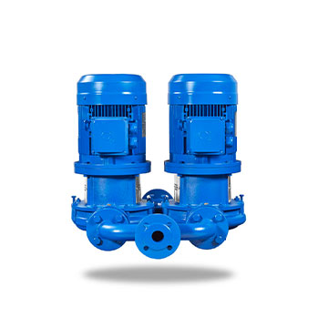
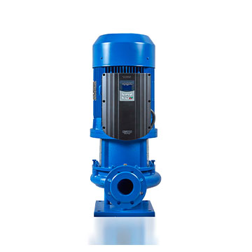
Модель насоса | Розница (€) | No | Модель | кВт | Розница (€)
INM Duo 40-125 Çatal Dirsek | € 557 | 139956 | Genio İnvertör | 0.37-2.2 | € 1,038
INM Duo 40-160 Çatal Dirsek | € 654 | 139954 | Genio İnvertör | 3-4 | € 1,431
INM Duo 40-200 Çatal Dirsek | € 695 | 139957 | Genio İnvertör | 5.5-7.5 | € 1,668
INM Duo 40-250 Çatal Dirsek | € 741 | 139955 | Genio İnvertör | 11-18.5 | € 2,444
INM Duo 50-125 Çatal Dirsek | € 765
INM Duo 50-160 Çatal Dirsek | € 831 | 140013 | Genio монтажный комплект |  | € 1,133
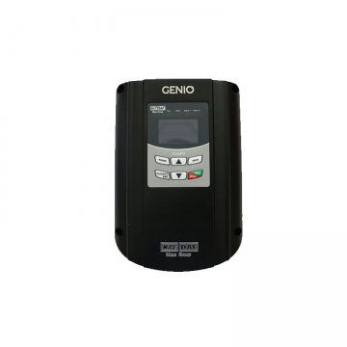
INM Duo 50-200 Çatal Dirsek | € 903
INM Duo 50-250 Çatal Dirsek | € 920
INM Duo 65-125 Çatal Dirsek | € 971
INM Duo 65-160 Çatal Dirsek | € 1,037
INM Duo 65-200 Çatal Dirsek | € 1,109
INM Duo 65-250 Çatal Dirsek | € 1,125
INM Duo 80-160 Çatal Dirsek | € 1,440
INM Duo 80-200 Çatal Dirsek | € 1,509
INM Duo 80-250 Çatal Dirsek | € 1,524
INM Duo 100-160 Çatal Dirsek | € 1,893
INM Duo 100-200 Çatal Dirsek | € 1,964
INM Duo 100-250 Çatal Dirsek | € 1,979
INM Duo 100-315 Çatal Dirsek | € 1,979
INM Duo 125-200 Çatal Dirsek | € 2,738
INM Duo 125-250 Çatal Dirsek | € 2,753
INM Duo 125-315 Çatal Dirsek | € 2,753

NMM
NMM консольно-моноблочные насосы
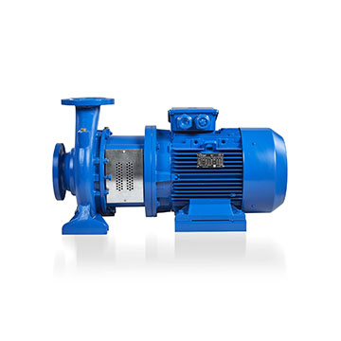
Модель насоса | Розница (€) | Температура -25 - 120 °C
NMM 1500 d/d |  | Максимальное давление в корпусе - 12 бар
NMM 32-160 0,25 kW 1500 d/d | € 932 | Торцевое механическое уплотнение
NMM 32-160 0,37 kW 1500 d/d | € 951 | Датчик PTC в стандартном исполнении
NMM 32-160 0,55 kW 1500 d/d | € 990
NMM 32-160 0,75 kW 1500 d/d | € 1,008
NMM 32-200 0,37 kW 1500 d/d | € 1,034
NMM 32-200 0,55 kW 1500 d/d | € 1,076
NMM 32-200 0,75 kW 1500 d/d | € 1,092
NMM 32-200 1,1 kW 1500 d/d | € 1,161
NMM 32-200 1,5 kW 1500 d/d | € 1,266
NMM 32-250 0,55 kW 1500 d/d | € 1,434
NMM 32-250 0,75 kW 1500 d/d | € 1,451
NMM 32-250 1,1 kW 1500 d/d | € 1,523
NMM 32-250 1,5 kW 1500 d/d | € 1,629
NMM 32-250 2,2 kW 1500 d/d | € 1,838
NMM 40-160 0,25 kW 1500 d/d | € 933
NMM 40-160 0,37 kW 1500 d/d | € 953
NMM 40-160 0,55 kW 1500 d/d | € 1,002
NMM 40-160 0,75 kW 1500 d/d | € 1,019
NMM 40-200 0,55 kW 1500 d/d | € 1,145
NMM 40-200 0,75 kW 1500 d/d | € 1,161
NMM 40-200 1,1 kW 1500 d/d | € 1,229
NMM 40-200 1,5 kW 1500 d/d | € 1,335
NMM 40-250 1,5 kW 1500 d/d | € 1,473
NMM 40-250 2,2 kW 1500 d/d | € 1,646
NMM 40-250 3 kW 1500 d/d | € 1,746
NMM 50-160 0,75 kW 1500 d/d | € 1,116
NMM 50-160 1,1 kW 1500 d/d | € 1,182
NMM 50-160 1,5 kW 1500 d/d | € 1,289
NMM 50-200 1,1 kW 1500 d/d | € 1,199
NMM 50-200 1,5 kW 1500 d/d | € 1,305
NMM 50-200 2,2 kW 1500 d/d | € 1,515
NMM 50-250 2,2 kW 1500 d/d | € 1,652
NMM 50-250 3 kW 1500 d/d | € 1,752
NMM 50-250 4 kW 1500 d/d | € 1,904
NMM 50-250 5,5 kW 1500 d/d | € 2,396
NMM 50-315 4 kW 1500 d/d | € 2,985
NMM 50-315 5,5 kW 1500 d/d | € 3,293
NMM 50-315 7,5 kW 1500 d/d | € 3,530
NMM 50-315 11 kW 1500 d/d | € 4,068
NMM 50-315 15 kW 1500 d/d | € 4,493
NMM 65-160 0,75 kW 1500 d/d | € 1,157
NMM 65-160 1,1 kW 1500 d/d | € 1,223
NMM 65-160 1,5 kW 1500 d/d | € 1,329
NMM 65-160 2,2 kW 1500 d/d | € 1,541
NMM 65-200 2,2 kW 1500 d/d | € 1,632
NMM 65-200 3 kW 1500 d/d | € 1,733
NMM 65-200 4 kW 1500 d/d | € 1,883
NMM 65-250 3 kW 1500 d/d | € 2,225
NMM 65-250 4 kW 1500 d/d | € 2,376
NMM 65-250 5,5 kW 1500 d/d | € 2,529
NMM 65-250 7,5 kW 1500 d/d | € 2,765
NMM 65-315 5,5 kW 1500 d/d | € 2,775
NMM 65-315 7,5 kW 1500 d/d | € 3,012
NMM 65-315 11 kW 1500 d/d | € 3,947
NMM 65-315 15 kW 1500 d/d | € 4,371
NMM 65-400 11 kW 1500 d/d | € 4,563
NMM 65-400 15 kW 1500 d/d | € 4,986
NMM 65-400 18,5 kW 1500 d/d | € 5,433
NMM 65-400 22 kW 1500 d/d | € 6,347
NMM 65-400 30 kW 1500 d/d | € 7,239
NMM 80-160 1,1 kW 1500 d/d | € 1,367
NMM 80-160 1,5 kW 1500 d/d | € 1,473
NMM 80-160 2,2 kW 1500 d/d | € 1,685
NMM 80-160 3 kW 1500 d/d | € 1,785
NMM 80-200 2,2 kW 1500 d/d | € 1,841
NMM 80-200 3 kW 1500 d/d | € 1,941
NMM 80-200 4 kW 1500 d/d | € 2,093
NMM 80-200 5,5 kW 1500 d/d | € 2,555
NMM 80-200 7,5 kW 1500 d/d | € 2,790
NMM 80-250 5,5 kW 1500 d/d | € 2,796
NMM 80-250 7,5 kW 1500 d/d | € 3,033
NMM 80-250 11 kW 1500 d/d | € 4,038
NMM 80-250 15 kW 1500 d/d | € 4,463
NMM 80-315 11 kW 1500 d/d | € 4,197
NMM 80-315 15 kW 1500 d/d | € 4,622
NMM 80-315 18,5 kW 1500 d/d | € 5,067
NMM 80-315 22 kW 1500 d/d | € 5,981
NMM 80-400 18,5 kW 1500 d/d | € 5,862
NMM 80-400 22 kW 1500 d/d | € 6,776
NMM 80-400 30 kW 1500 d/d | € 7,604
NMM 80-400 37 kW 1500 d/d | € 9,036
NMM 80-400 45 kW 1500 d/d | € 9,057
NMM 100-160 1,1 kW 1500 d/d | € 1,553
NMM 100-160 1,5 kW 1500 d/d | € 1,659
NMM 100-160 2,2 kW 1500 d/d | € 1,874
NMM 100-160 3 kW 1500 d/d | € 1,974
NMM 100-160 4 kW 1500 d/d | € 2,126
NMM 100-200 3 kW 1500 d/d | € 2,177
NMM 100-200 4 kW 1500 d/d | € 2,328
NMM 100-200 5,5 kW 1500 d/d | € 2,787
NMM 100-200 7,5 kW 1500 d/d | € 3,024
NMM 100-250 5,5 kW 1500 d/d | € 3,032
NMM 100-250 7,5 kW 1500 d/d | € 3,269
NMM 100-250 11 kW 1500 d/d | € 4,127
NMM 100-250 15 kW 1500 d/d | € 4,550
NMM 100-250 18,5 kW 1500 d/d | € 4,997
NMM 100-315 15 kW 1500 d/d | € 4,715
NMM 100-315 18,5 kW 1500 d/d | € 5,162
NMM 100-315 22 kW 1500 d/d | € 6,074
NMM 100-315 30 kW 1500 d/d | € 6,968
NMM 100-315 37 kW 1500 d/d | € 8,336
NMM 100-400 22 kW 1500 d/d | € 6,912
NMM 100-400 30 kW 1500 d/d | € 7,724
NMM 100-400 37 kW 1500 d/d | € 9,173
NMM 100-400 45 kW 1500 d/d | € 9,194
NMM 100-400 55 kW 1500 d/d | € 12,009
NMM 125-200 5,5 kW 1500 d/d | € 3,051
NMM 125-200 7,5 kW 1500 d/d | € 3,288
NMM 125-200 11 kW 1500 d/d | € 4,151
NMM 125-200 15 kW 1500 d/d | € 4,575
NMM 125-250 11 kW 1500 d/d | € 4,307
NMM 125-250 15 kW 1500 d/d | € 4,731
NMM 125-250 18,5 kW 1500 d/d | € 5,172
NMM 125-250 22 kW 1500 d/d | € 6,086
NMM 125-250 30 kW 1500 d/d | € 6,767
NMM 125-315 18,5 kW 1500 d/d | € 5,742
NMM 125-315 22 kW 1500 d/d | € 6,656
NMM 125-315 30 kW 1500 d/d | € 7,527
NMM 125-315 37 kW 1500 d/d | € 8,879
NMM 125-400 37 kW 1500 d/d | € 9,278
NMM 125-400 45 kW 1500 d/d | € 9,299
NMM 125-400 55 kW 1500 d/d | € 12,521
NMM 125-400 75 kW 1500 d/d | -
NMM 125-400 90 kW 1500 d/d | -
NMM 3000 d/d
NMM 32-160 1,5 kW 3000 d/d | € 1,032
NMM 32-160 2,2 kW 3000 d/d | € 1,107
NMM 32-160 3 kW 3000 d/d | € 1,343
NMM 32-160 4 kW 3000 d/d | € 1,514
NMM 32-160 5,5 kW 3000 d/d | € 1,962
NMM 32-200 4 kW 3000 d/d | € 1,580
NMM 32-200 5,5 kW 3000 d/d | € 2,162
NMM 32-200 7,5 kW 3000 d/d | € 2,282
NMM 32-200 11 kW 3000 d/d | € 3,131
NMM 32-250 5,5 kW 3000 d/d | € 2,483
NMM 32-250 7,5 kW 3000 d/d | € 2,603
NMM 32-250 11 kW 3000 d/d | € 3,452
NMM 32-250 15 kW 3000 d/d | € 3,690
NMM 32-250 18,5 kW 3000 d/d | € 3,953
NMM 40-160 3 kW 3000 d/d | € 1,353
NMM 40-160 4 kW 3000 d/d | € 1,526
NMM 40-160 5,5 kW 3000 d/d | € 1,973
NMM 40-160 7,5 kW 3000 d/d | € 2,093
NMM 40-200 5,5 kW 3000 d/d | € 2,231
NMM 40-200 7,5 kW 3000 d/d | € 2,351
NMM 40-200 11 kW 3000 d/d | € 3,201
NMM 40-200 15 kW 3000 d/d | € 3,438
NMM 40-250 7,5 kW 3000 d/d | € 2,471
NMM 40-250 11 kW 3000 d/d | € 3,317
NMM 40-250 15 kW 3000 d/d | € 3,554
NMM 40-250 18,5 kW 3000 d/d | € 3,818
NMM 40-250 22 kW 3000 d/d | € 4,685
NMM 40-250 30 kW 3000 d/d | € 6,171
NMM 50-160 4 kW 3000 d/d | € 1,617
NMM 50-160 5,5 kW 3000 d/d | € 2,070
NMM 50-160 7,5 kW 3000 d/d | € 2,190
NMM 50-160 11 kW 3000 d/d | € 3,168
NMM 50-200 7,5 kW 3000 d/d | € 2,321
NMM 50-200 11 kW 3000 d/d | € 3,171
NMM 50-200 15 kW 3000 d/d | € 3,408
NMM 50-200 18,5 kW 3000 d/d | € 3,672
NMM 50-250 15 kW 3000 d/d | € 3,561
NMM 50-250 18,5 kW 3000 d/d | € 3,825
NMM 50-250 22 kW 3000 d/d | € 4,692
NMM 50-250 30 kW 3000 d/d | € 6,189
NMM 50-250 37 kW 3000 d/d | € 6,743
NMM 50-250 45 kW 3000 d/d | € 7,737
NMM 65-160 5,5 kW 3000 d/d | € 2,111
NMM 65-160 7,5 kW 3000 d/d | € 2,231
NMM 65-160 11 kW 3000 d/d | € 3,147
NMM 65-160 15 kW 3000 d/d | € 3,384
NMM 65-160 18,5 kW 3000 d/d | € 3,648
NMM 65-160 22 kW 3000 d/d | € 4,515
NMM 65-160 30 kW 3000 d/d | € 6,185
NMM 65-200 18,5 kW 3000 d/d | € 3,806
NMM 65-200 22 kW 3000 d/d | € 4,674
NMM 65-200 30 kW 3000 d/d | € 6,170
NMM 65-200 37 kW 3000 d/d | € 6,723
NMM 65-250 22 kW 3000 d/d | € 4,961
NMM 65-250 30 kW 3000 d/d | € 6,416
NMM 65-250 37 kW 3000 d/d | € 6,969
NMM 65-250 45 kW 3000 d/d | € 8,064
NMM 80-160 7,5 kW 3000 d/d | € 2,375
NMM 80-160 11 kW 3000 d/d | € 3,291
NMM 80-160 15 kW 3000 d/d | € 3,528
NMM 80-160 18,5 kW 3000 d/d | € 3,792
NMM 80-160 22 kW 3000 d/d | € 4,659
NMM 80-200 22 kW 3000 d/d | € 4,845
NMM 80-200 30 kW 3000 d/d | € 6,351
NMM 80-200 37 kW 3000 d/d | € 6,905
NMM 80-200 45 kW 3000 d/d | € 7,898
NMM 100-160 11 kW 3000 d/d | € 3,458
NMM 100-160 15 kW 3000 d/d | € 3,695
NMM 100-160 18,5 kW 3000 d/d | € 3,959
NMM 100-160 22 kW 3000 d/d | € 4,824
NMM 100-160 30 kW 3000 d/d | € 6,498
NMM 100-160 37 kW 3000 d/d | € 7,052
NMM 100-200 22 kW 3000 d/d | € 5,081
NMM 100-200 30 kW 3000 d/d | € 6,587
NMM 100-200 37 kW 3000 d/d | € 7,140
NMM 100-200 45 kW 3000 d/d | € 8,133

NMP
NMP консольно-моноблочные насосы из нержавеющей стали

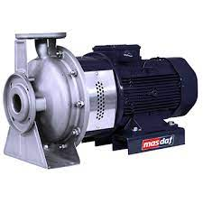
Модель насоса | Розница (€)
NMP 32-160 M 0,75 kW 3000 d/d | € 1,857
NMP 32-160 M 1,1 kW 3000 d/d | € 1,887
NMP 32-160 M 1,5 kW 3000 d/d | € 1,968
NMP 32-160 M 2,2 kW 3000 d/d | € 2,049
NMP 32-200 M 3 kW 3000 d/d | € 3,170
NMP 32-200 M 4 kW 3000 d/d | € 3,356
NMP 32-200 M 5,5 kW 3000 d/d | € 4,167
NMP 32-200 M 7,5 kW 3000 d/d | € 4,298
NMP 40-125 M 1,5 kW 3000 d/d | € 2,192
NMP 40-125 M 2,2 kW 3000 d/d | € 2,273
NMP 40-125 M 3 kW 3000 d/d | € 2,523
NMP 40-125 M 4 kW 3000 d/d | € 2,709
NMP 40-160 M 3 kW 3000 d/d | € 2,577
NMP 40-160 M 4 kW 3000 d/d | € 2,763
NMP 40-200 M 5,5 kW 3000 d/d | € 4,491
NMP 40-200 M 7,5 kW 3000 d/d | € 4,652
NMP 40-200 M 11 kW 3000 d/d | € 5,364
NMP 40-200 M 15 kW 3000 d/d | € 5,621
NMP 40-200 M 18,5 kW 3000 d/d | € 5,907
NMP 50-125 M 3 kW 3000 d/d | € 3,063
NMP 50-125 M 4 kW 3000 d/d | € 3,249
NMP 50-160 M 5,5 kW 3000 d/d | € 4,389
NMP 50-200 M 5,5 kW 3000 d/d | € 4,661
NMP 50-200 M 7,5 kW 3000 d/d | € 4,791
NMP 50-200 M 11 kW 3000 d/d | € 5,543
NMP 50-200 M 15 kW 3000 d/d | € 5,801
NMP 65-125 M 5,5 kW 3000 d/d | € 4,511
NMP 65-125 M 7,5 kW 3000 d/d | € 4,641
NMP 65-160 M 11 kW 3000 d/d | € 6,326
NMP 65-160 M 15 kW 3000 d/d | € 6,582
NMP 65-200 M 11 kW 3000 d/d | € 6,878
NMP 65-200 M 15 kW 3000 d/d | € 7,136
NMP 65-200 M 18,5 kW 3000 d/d | € 7,421
NMP 65-200 M 22 kW 3000 d/d | € 8,382
NMP 80-160 M 11 kW 3000 d/d | € 6,293
NMP 80-160 M 15 kW 3000 d/d | € 6,551
NMP 80-160 M 18,5 kW 3000 d/d | € 6,836
NMP 80-160 M 22 kW 3000 d/d | € 8,867
NMP 80-160 M 30 kW 3000 d/d | € 10,475
NMP 80-160 M 37 kW 3000 d/d | € 11,075

МокрыйРотор
Мокрый ротор

 | Модель насоса | Розница (€)
 | A 12-1 180mm G1/2" 1x230 V | 1059
 | A 12-2 180mm G2" 1x230 V | 1070
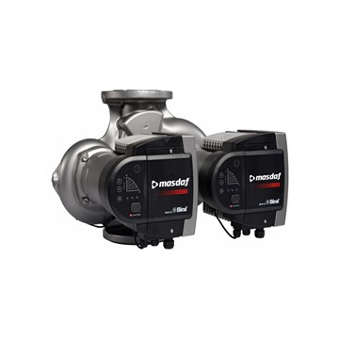
 | A 13-1 180mm G1/2" 1x230 V | 1098
 | A 13-2 180mm G2" 1x230 V | 1332
 | A 14-1 180mm G1/2" 1x230 V | 1298
 | A 14-2 180mm G2" 1x230 V | 1571
 | A 15-1 180mm G1/2" 1x230 V | 1471
 | A 15-2 180mm G2" 1x230 V | 1638
 | A 16-1 180mm G1/2" 1x230 V | 1638
 | A 16-2 180mm G2" 1x230 V | 1783
 | A 401 220mm PN6-10 1x230 V | 1699
 | A 401-1 250mm PN6-10 1x230 V | 1744
 | A 500 220mm PN6-10 1x230 V | 1950
 | AD 401 220mm 1x230 V | 3036
 | ModulA 25-4 180mm PN10 Red | 1421
 | ModulA 25-6 180mm PN10 Red | 1493
 | ModulA 25-8 180mm PN10 Red | 1588
 | ModulA 25-10 180mm PN6-16 Red | 1744
 | ModulA 25-12 180mm PN6-16 Red | 1944
 | ModulA 32-4 180mm PN10 Red | 1449
 | ModulA 32-6 180mm PN10 Red | 1699
 | ModulA 32-8 180mm PN10 Red | 1749
 | ModulA 32-10 180mm PN10 Red | 1911
 | ModulA 32-12 180mm PN10 Red | 2061
 | ModulA 32F-6 220mm PN6 Red | 1866
 | ModulA 32F-12 220mm PN6-16 Red | 2942
 | ModulA 40-4 220mm PN6-16 Red | 1983
 | ModulA 40-6 220mm PN6-16 Red | 2145
 | ModulA 40-8 220mm PN6-16 Red | 2858
 | ModulA 40-10 220mm PN6-16 Red | 3059
 | ModulA 40-12 250mm PN6-16 Red | 3109
 | ModulA 40-18 250mm PN6-16 Red | 4284
 | ModulA 50-6 240mm PN6-16 Red | 3254
 | ModulA 50-8 240mm PN6-16 Red | 3566
 | ModulA 50-12 270mm PN6-16 Red | 3978
 | ModulA 50-18 270mm PN6-16 Red | 5371
 | ModulA 65-6 270mm PN6-16 Red | 4039
 | ModulA 65-8 270mm PN6-16 Red | 4173
 | ModulA 65-12 340mm PN6-16 Red | 4830
 | ModulA 65-15 340mm PN6-16 Red | 5638
 | ModulA 80-8 360mm PN6 Red | 4886
 | ModulA 80-12 360mm PN6 Red | 6067
 | ModulA 100-8 450mm PN6 Red | 5800
 | ModulA 100-12 450mm PN6 Red | 7170
 | ModulA-D 32-6 180mm PN10 Red | 3098
 | ModulA-D 32-8 180mm PN10 Red | 3231
 | ModulA-D 32-10 180mm PN10 Red | 3805
 | ModulA-D 32F-6 220mm PN6-16 Red | 3733
 | ModulA-D 32F-12 220mm PN6-16 Red | 5883
 | ModulA-D 40-6 220mm PN6-16 Red | 3655
 | ModulA-D 40-8 220mm PN6-16 Red | 5148
 | ModulA-D 40-10 220mm PN6-16 Red | 5505
 | ModulA-D 40-12 250mm PN6-16 Red | 5811
 | ModulA-D 40-18 250mm PN6-16 Red | 6875
 | ModulA-D 50-6 240mm PN6-16 Red | 6340
 | ModulA-D 50-8 240mm PN6-16 Red | 6981
 | ModulA-D 50-12 270mm PN6-16 Red | 7343
 | ModulA-D 50-18 270mm PN6-16 Red | 10513
 | ModulA-D 65-8 340mm PN6-16 Red | 8391
 | ModulA-D 65-12 340mm PN6-16 Red | 9477
 | ModulA-D 65-15 340mm PN6-16 Red | 10446
 | ModulA-D 80-8 360mm PN6 Red | 9555
 | ModulA-D 80-12 360mm PN6 Red | 11867
 | ModulA-D 100-8 450mm PN6 Red | 11371
 | ModulA-D 100-12 450mm PN6 Red | 14034
 | ModulA 25-4 180mm PN10 Blue | 1805
 | ModulA 25-6 180mm PN10 Blue | 2201
 | ModulA 25-8 180mm PN10 Blue | 2418
 | ModulA 25-10 180mm PN6-16 Blue | 2658
 | ModulA 25-12 180mm PN6-16 Blue | 2992
 | ModulA 32-4 180mm PN10 Blue | 2206
 | ModulA 32-6 180mm PN10 Blue | 2580
 | ModulA 32-8 180mm PN10 Blue | 2685
 | ModulA 32-10 180mm PN10 Blue | 2914
 | ModulA 32-12 180mm PN10 Blue | 3148
 | ModulA 40-11 250mm PN6-16 Blue | 4491
 | ModulA 40-12 250mm PN6-16 Blue | 4925
 | ModulA 40-18 250mm PN6-16 Blue | 6970

